Sheet1
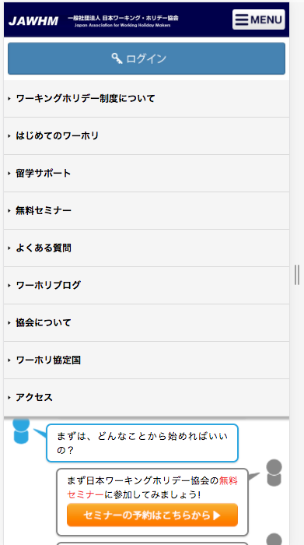
メンバーログイン
/member/
Đăng nhập thành viên

メンバーログイン

ワーホリ＆留学
無料セミナー
/seminar/ser/
Hội thảo miễn phí
việc làm và học tập ở nước ngoài
アクセス
/office/
Truy cập

よくある質問
/qa.html
Những câu hỏi thường gặp
ワーホリブログ
/blog/
Blog Working holiday
ワーホリ
ブログ

ワーホリ協会で
できること
/katsuyou.html
Điều có thể làm tại hiệp hội
ワーホリ協定国
/country/
Quốc gia thỏa thuận Working holiday

はじめての
ワーホリ
/start.html
Lần đầu tiên của Working holiday
メンバー登録
/mobileform/member_form.php
Đăng kí thành viên

